关系图
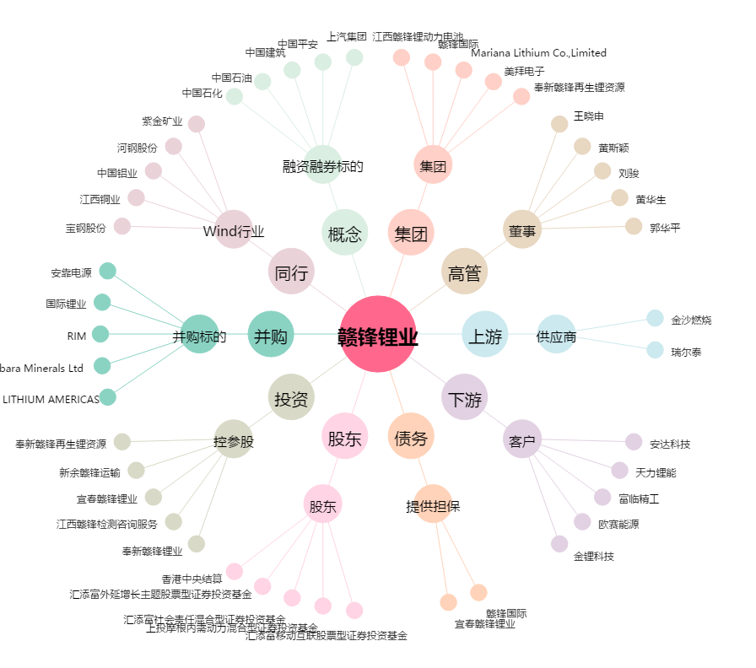
赣锋锂业[002460.SZ] - 关系概览图

